Лист1
Элемент | Описание | Элемент | Описание
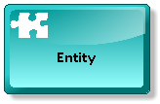 | Сущность – отображает объект реального мира (в терминах баз данных – таблица) | 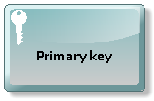 | Первичный ключ – задает уникальный идентификатор объекта
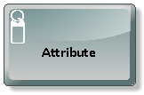 | Атрибут – показывает свойство сущности (столбец в таблице) | 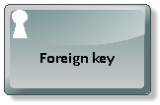 | Внешний ключ – указывает на наличие ссылки на первичный ключ другой сущности (объекта)

